Solicitud gráfica
 | Área: | Ciencias Naturales |  |  | Fecha:
 | Grado: | 6 |  |  | 2015-12-08
 | Título del tema: | La respiración en los seres vivos |  |  | ¿Cuaderno de estudio o recurso? | Recurso
 | Editor: | Diego Molina |  |  | Motor del recurso | F6

 | Código guión o recurso: | CN_06_06_REC10 | ← Para determinar este código, visite la hoja de Ayuda
 |  |  |  |  | ESPECIFICACIÓN DE ARCHIVOS A ENTREGAR
Núm. | Archivo Shutterstock o ruta en web | Imagen para: | Tipo | Ubicación de la imagen en el recurso F6 | Nombre imagen SMALL | Tamaño imagen SMALL | Nombre imagen ZOOM | Tamaño imagen ZOOM | Descripción | Observaciones
IMG01 | Ver imagen | Recurso F6 | Ilustración | Inicio | CN_06_06_REC10_IMG01.jpg | 350 x 230 px |  |  | Oxígeno | Ilustrar como se muestra en la imagen
IMG02 | Ver imagen | Recurso F6 | Ilustración | Inicio | CN_06_06_REC10_IMG02.jpg | 350 x 230 px |  |  | Oxígeno con símbolo de prohibido | Ilustrar como se muestra en la imagen
IMG03 | 106779881 | Recurso F6 | Fotografía | Contenido | CN_06_06_REC10_IMG03n.jpg | 320 x 480 px | CN_06_06_REC10_IMG03a.jpg | 800 x 458 px | Collage de animales y plantas
IMG04 | 268284989 | Recurso F6 | Ilustración | Contenido | CN_06_06_REC10_IMG04n.jpg | 320 x 480 px | CN_06_06_REC10_IMG04a.jpg | 800 x 458 px | Mitocondria | 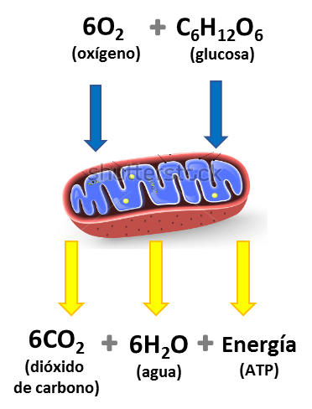 Ilustrar como se muestra en la imagen. Eliminar nombres de la mitocondria y agregar el resto de palabras que se muestran en la imagen
IMG05 | 78189775 | Recurso F6 | Fotografía | Contenido | CN_06_06_REC10_IMG05n.jpg | 320 x 480 px | CN_06_06_REC10_IMG05a.jpg | 800 x 458 px | Pez
IMG06 | 302212394 | Recurso F6 | Fotografía | Contenido | CN_06_06_REC10_IMG06n.jpg | 320 x 480 px | CN_06_06_REC10_IMG06a.jpg | 800 x 458 px | Levaduras
IMG07 | 297332453 | Recurso F6 | Ilustración | Contenido | CN_06_06_REC10_IMG07n.jpg | 320 x 480 px | CN_06_06_REC10_IMG07a.jpg | 800 x 458 px | Levaduras | 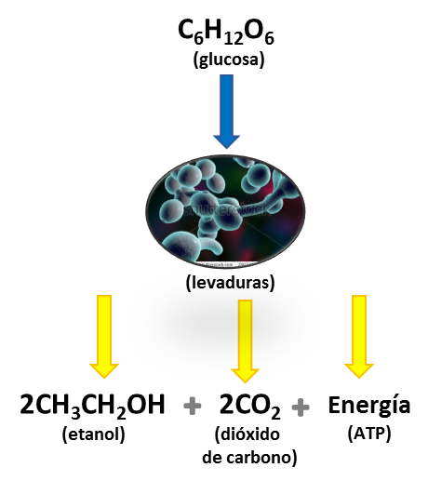 Ilustrar como se muestra en la imagen. Recortar la imagen de la levadura y colocarla en un círculo y agregar el resto de palabras que se muestran en la imagen
IMG08 | 221945506 | Recurso F6 | Fotografía | Contenido | CN_06_06_REC10_IMG08n.jpg | 320 x 480 px | CN_06_06_REC10_IMG08a.jpg | 800 x 458 px | Hombre y mujer corriendo
IMG09 | 27465703 | Recurso F6 | Fotografía | Contenido | CN_06_06_REC10_IMG09n.jpg | 320 x 480 px | CN_06_06_REC10_IMG09a.jpg | 800 x 458 px | Planta de biogas

